关系图
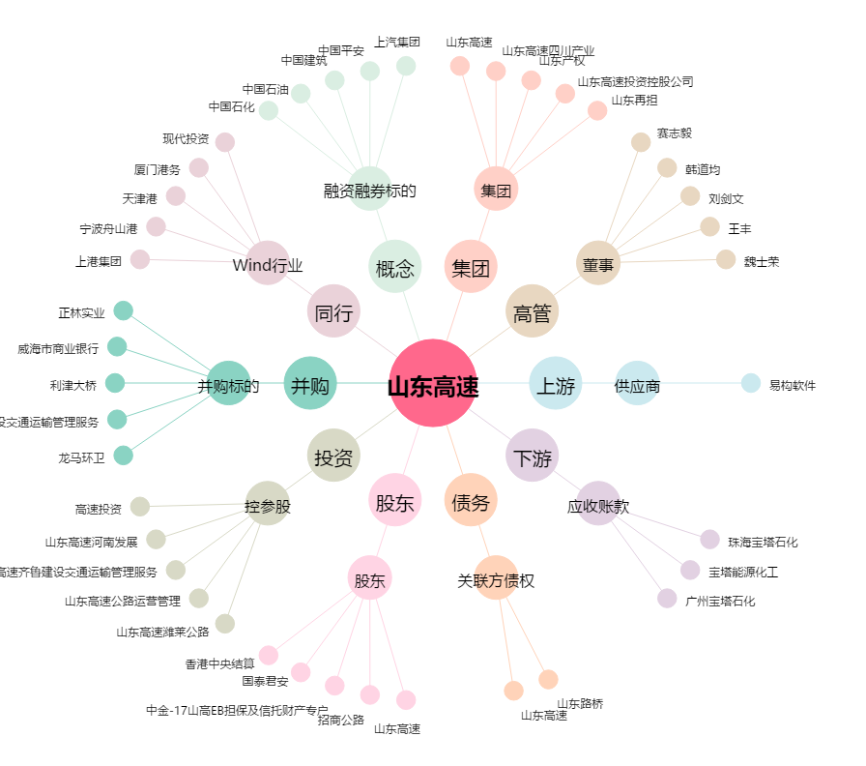
山东高速[600350.SH] - 关系概览图

